关系图
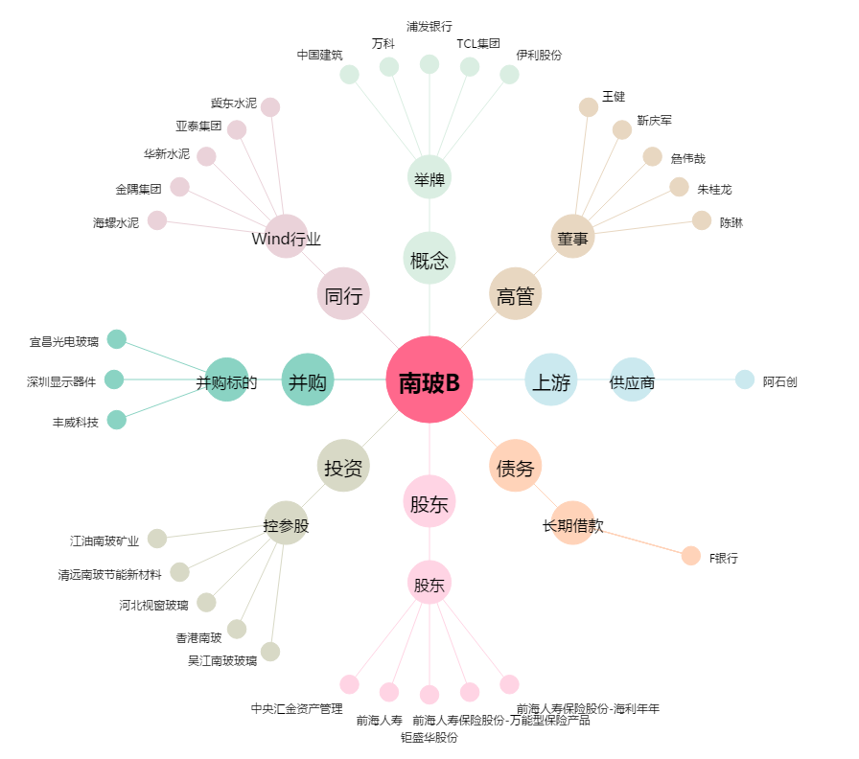
南玻B[200012.SZ] - 关系概览图

